2019
Model: | TMI 25 AXX

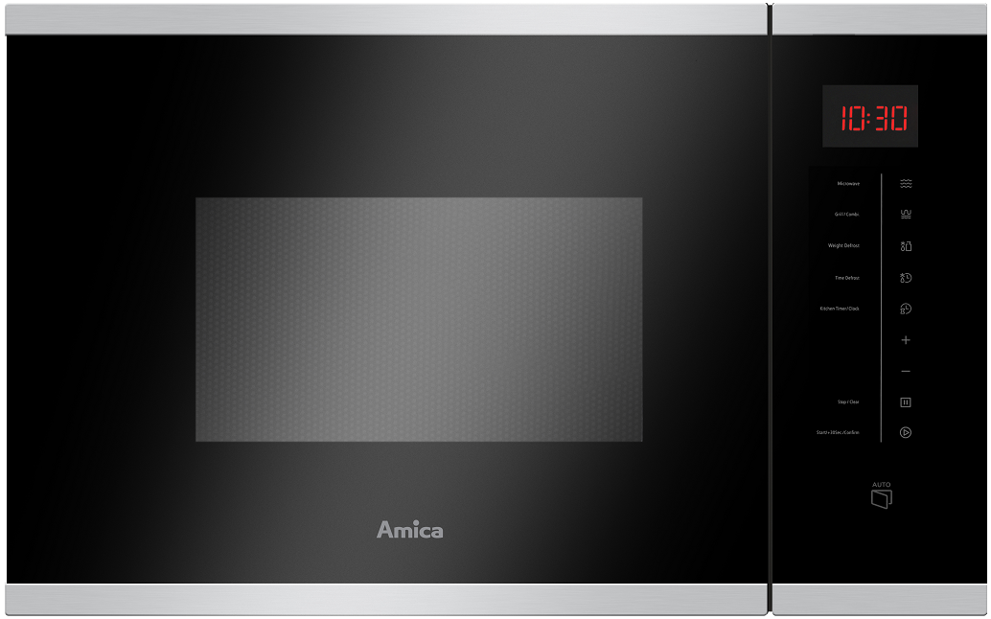
Mikrovlnná trouba vestavná
X-type

Doporučená MOC (vč. DPH): |  | 6,590 Kč

Provozní vlastnosti:

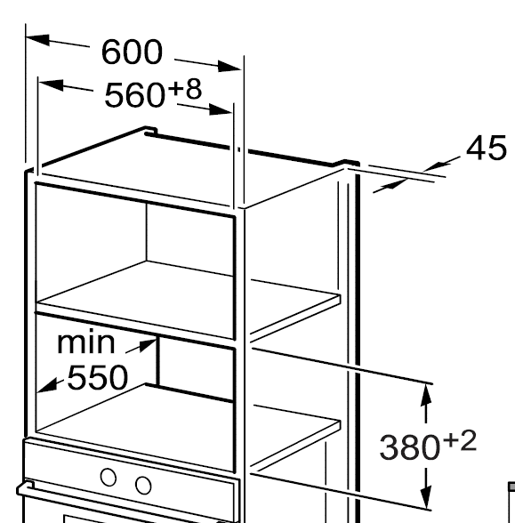
Objem |  | 25 | l
Mikrovlnný výkon |  | 900 | W
Gril |  | 1000 | W

Funkce:

LED displej
Dotykové ovládání |  |  |  | Barva: | Černá / Nerez
8 programů
5 stupňů výkonu
Digitální minutka |  | 95 | min. | Rozměry:
Rozmrazování váhové automatické
Akustický signál ukončení programu |  |  |  |  | Výška: | 38.2 | cm
Dětská pojistka |  |  |  |  | Šířka: | 59.4 | cm
Dotykové otevírání dvířek |  |  |  |  | Hloubka: | 40.3 | cm

Konstrukce:

Maximální průměr talíře |  | 31.5 | cm | Objednací kód: |  | 1103168
Vnitřní prostor z nerezové oceli

Příslušenství:

Grilovací mřížka
Skleněný tác

